关系图
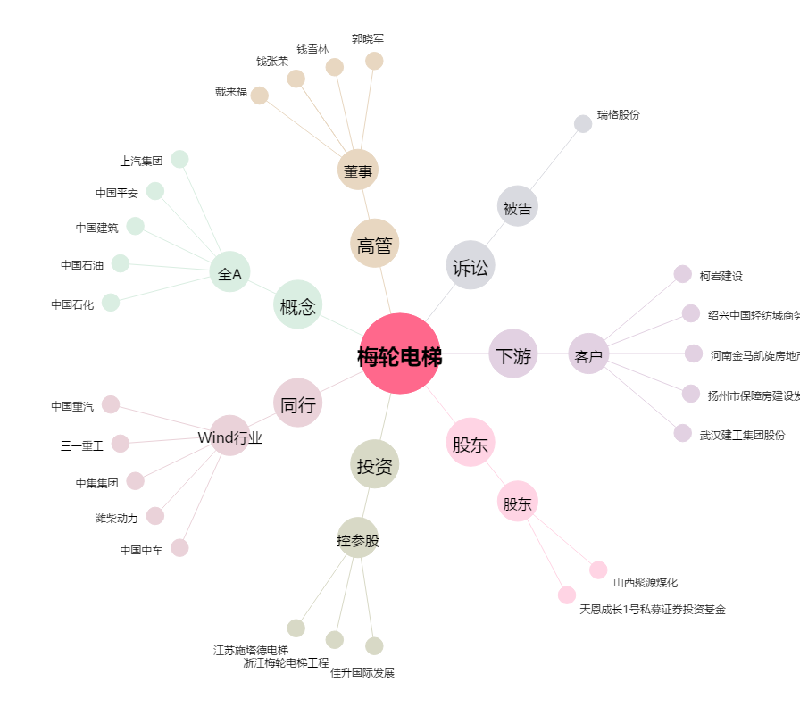
梅轮电梯[603321.SH] - 关系概览图

